Sheet1
参数
图片 | 名称、规格 | 参数 | 数量（个） | 单价 | 总价
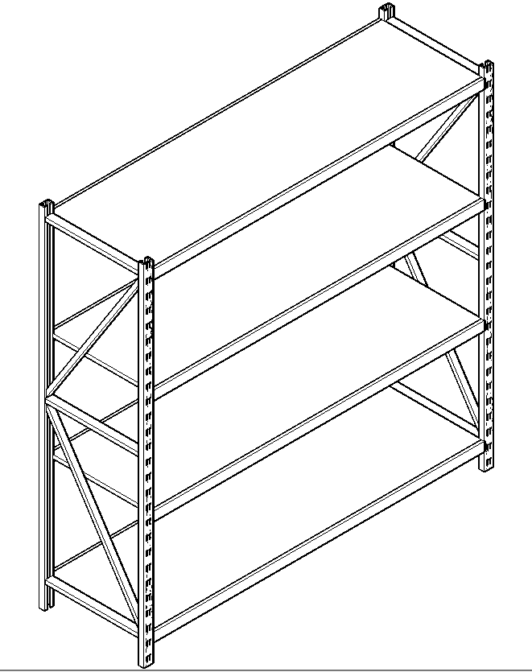 | 定制库房货架1500*1800*600 | 1、材质：选用专业方管材：立柱：≥50*65*1.5(mm)，横梁：≥40*60*1.0（mm），台板：≥0.6mm优质SPCC冷轧钢板。 2、表面十工位处理工序：预脱脂-脱脂-水洗-酸洗-水洗-中和-表调-磷化-水洗-钝化；（采用塑粉涂料，杯突≥7mm，耐碱性、耐酸性、金属件涂层耐湿热、耐老化性、金属喷漆（塑）涂层耐腐蚀，可溶性铅、镉、铬、汞等重金属含量检测合格，金属喷漆（塑）涂层硬度≥5H，金属喷漆（塑）涂层附着力不低于1级，符合HG/T 2006-2006标准和GB/T1740-2007 标准、GB/T 232-2010标准。）；外表美观、大方，平整牢固。耐腐蚀：盐雾48小时，无脱落.承重：每层承重达300KG。 3.工艺结构要求： 3.1 钢质部分经过酸洗、碱洗、磷化表面处理，防锈、防腐蚀能力强。 3.2 钢板厚薄一致，无高低不平。 3.3 钢板表面光亮平整，塑粉无颗粒，气泡，渣点，颜色均匀。 3.4 钢板组合紧密，焊接处打磨光滑且牢固。 | 24
 | 定制库房货架2000*1800*600 |  | 24
合计：

